공사완료사진 (3)
공사 완료 사진
업 체 명 | 대양 ENC |  | 공사일자 | 2025-08-11
공 사 명 | 사택 7-105외 1세대 LED등기구 교체 |  | 제출일자 | 2025-08-18
작업사진 | 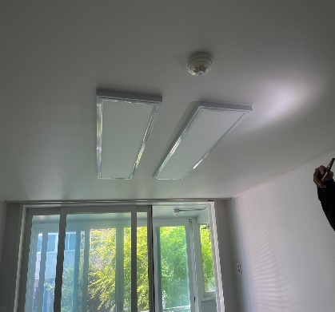 | 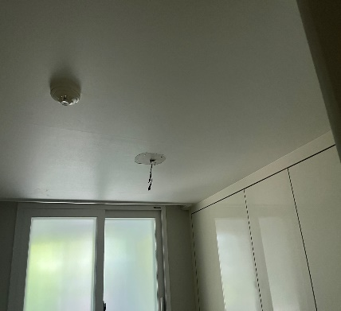 |  | 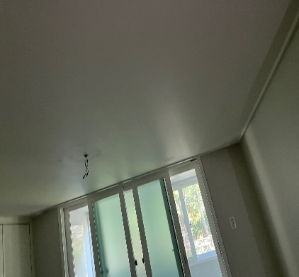

내 용 | 철거전 | 철거중 |  | 철거중
작업사진 | 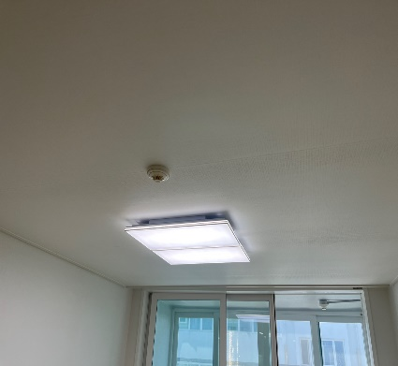 | 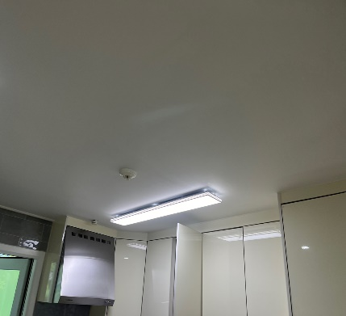 |  | 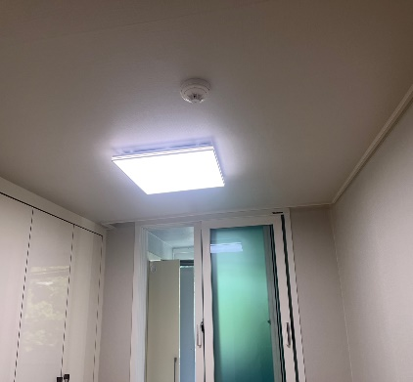

내 용 | 교체 완료 | 교체 완료 |  | 교체 완료
작업사진

내 용

